关系图
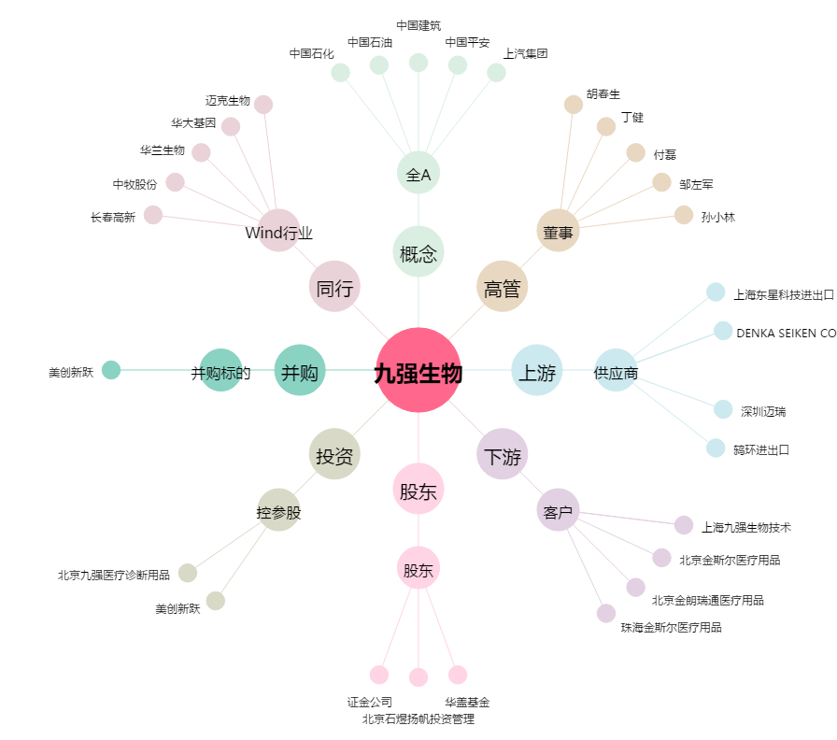
九强生物[300406.SZ] - 关系概览图

